Data
ID muestra | CRISOL ID | Peso crisol 1 solo (g) | Peso crisol 1 con muestra humeda (g) | Peso muestra humeda (g) | Peso crisol 1 con muestra seca (g) | Peso muestra seca (g) | Contenido de humedad inicial en base humedad (%) | Masa seca (%) | Peso crisol 1 con muestra seca (g) monitor to constante 1 | % diferencia | media Humedad % | media MS % | Prom % humedad | Prom % masa seca
A11 |  | 28.0160 | 38.446 | 10.43 | 29.3918 | 1.3758 | 86.81 | 13.19 | 39.4202 | -34.119720466 | 86.81 | 13.19 | 86.98 | 13.02
A12 |  | 45.3717 | 56.2589 | 10.8872 | 46.8182 | 1.4465 | 86.71 | 13.29 | 45.1913 | 3.4749306893
A13 |  | 38.0055 | 49.7407 | 11.7352 | 39.4824 | 1.4769 | 87.41 | 12.59 | 38.9214 | 1.4208862683
A21 |  | 40.7333 | 51.5342 | 10.8009 | 42.1478 | 1.4145 | 86.90 | 13.10 | 34.8079 | 17.41466933 | 87.15 | 12.85
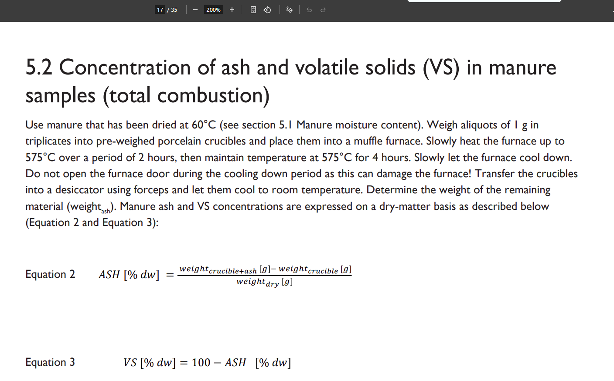
A22 |  | 35.6821 | 45.7036 | 10.0215 | 36.9701 | 1.288 | 87.15 | 12.85 | 39.197 | -6.023516301
A23 |  | 42.7425 | 53.4044 | 10.6619 | 44.1089 | 1.3664 | 87.18 | 12.82 | 42.7075 | 3.1771365869
A31 |  | 37.3813 | 48.7591 | 11.3778 | 38.8041 | 1.4228 | 87.49 | 12.51 | 43.7075 | -12.636293588
A32 |  | 38.0581 | 48.6026 | 10.5445 | 39.5623 | 1.5042 | 85.73 | 14.27 | 44.7075 | -13.005310611
A33 |  | 39.4928 | 49.0436 | 9.5508 | 40.6514 | 1.1586 | 87.87 | 12.13 | 45.7075 | -12.437702023
B11 |  | 39.4163 | 49.556 | 10.1397 | 41.3754 | 1.9591 | 80.68 | 19.32 | 41.1321 | 0.58803056889 | 80.68 | 19.32 | 81.22 | 18.78
B12 |  | 39.5005 | 49.3343 | 9.8338 | 41.5036 | 2.0031 | 79.63 | 20.37 | 42.4791 | -2.3503985196
B13 |  | 34.6416 | 44.0672 | 9.4256 | 36.4219 | 1.7803 | 81.11 | 18.89 | 44.5678 | -22.365390054
B21 |  | 43.1858 | 54.5247 | 11.3389 | 45.2535 | 2.0677 | 81.76 | 18.24 | 37.2307 | 17.728573481 | 81.76 | 18.24
B22 |  | 39.2112 | 50.6005 | 11.3893 | 41.1634 | 1.9522 | 82.86 | 17.14 | 40.9682 | 0.47420766992
B23 |  | 41.3205 | 50.5878 | 9.2673 | 43.0176 | 1.6971 | 81.69 | 18.31 | 35.2649 | 18.022158372
B31 |  | 39.8570 | 51.4134 | 11.5564 | 42.3087 | 2.4517 | 78.78 | 21.22 | 36.2649 | 14.285005212
B32 |  | 35.2245 | 44.8293 | 9.6048 | 37.1271 | 1.9026 | 80.19 | 19.81 | 37.2649 | -0.37115745641
B33 |  | 34.8680 | 45.1158 | 10.2478 | 36.6172 | 1.7492 | 82.93 | 17.07 | 38.2649 | -4.4997979092

ID muestra |  | Peso crisol 2 solo (g) | Peso crisol 2 con muestra seca (g) | Peso muestra seca (g) | Peso crisol 2 con muestra incinerada (g) | Peso muestra incinerada, ceniza (g) | cenizas % | Solidos volatiles % | Peso crisol 2 con muestra incinerada (g) monitor constante 1 | % diferencia | media cenizas % | media Solidos volatiles % | Prom cenizas % | Prom Solidos volatiles %
AI11 |  | 35.0018 | 36.3435 | 1.3417 | 35.2368 | 0.235 | 17.5151 | 82.4849 | 39.4202 | -11.872247196 | 16.8714 | 83.1286 | 17.5053 | 82.4947
AI12 |  | 35.0060 | 36.1947 | 1.1887 | 35.194 | 0.188 | 15.8156 | 84.1844 |  | 100
AI13 |  | 31.0147 | 32.1788 | 1.1641 | 31.2111 | 0.1964 | 16.8714 | 83.1286 |  | 100
AI21 |  | 44.7175 | 45.8704 | 1.1529 | 44.9278 | 0.2103 | 18.2410 | 81.7590 |  | 100 | 18.1392 | 81.8608
AI22 |  | 31.2136 | 32.1938 | 0.9802 | 31.3914 | 0.1778 | 18.1392 | 81.8608 |  | 100
AI23 |  | 40.4355 | 41.3482 | 0.9127 | 40.6007 | 0.1652 | 18.1001 | 81.8999 |  | 100
AI31 |  | 32.6649 | 33.6117 | 0.9468 | 32.797 | 0.1321 | 13.9523 | 86.0477 |  | 100
AI32 |  | 40.8886 | 41.9855 | 1.0969 | 41.0448 | 0.1562 | 14.2401 | 85.7599 |  | 100
AI33 |  | 36.1695 | 37.1797 | 1.0102 | 36.3229 | 0.1534 | 15.1851 | 84.8149 |  | 100
BI11 |  | 31.5674 | 32.8842 | 1.3168 | 31.8699 | 0.3025 | 22.9724 | 77.0276 |  | 100 | 22.2924 | 77.7076 | 21.6199 | 78.3801
BI12 |  | 36.9302 | 37.9666 | 1.0364 | 37.1516 | 0.2214 | 21.3624 | 78.6376 |  | 100
BI13 |  | 31.7065 | 32.9262 | 1.2197 | 31.9784 | 0.2719 | 22.2924 | 77.7076 |  | 100
BI21 |  | 40.2906 | 41.3567 | 1.0661 | 40.5047 | 0.2141 | 20.0825 | 79.9175 |  | 100 | 20.9474 | 79.0526
BI22 |  | 31.4260 | 32.6174 | 1.1914 | 31.6792 | 0.2532 | 21.2523 | 78.7477 |  | 100
BI23 |  | 40.4335 | 41.3687 | 0.9352 | 40.6294 | 0.1959 | 20.9474 | 79.0526 |  | 100
BI31 |  | 42.6830 | 43.9548 | 1.2718 | 42.9596 | 0.2766 | 21.7487 | 78.2513 |  | 100
BI32 |  | 38.5383 | 39.6373 | 1.099 | 38.7633 | 0.225 | 20.4732 | 79.5268 |  | 100
BI33 |  | 37.0656 | 38.274 | 1.2084 | 37.2717 | 0.2061 | 17.0556 | 82.9444 |  | 100

Disposicion espacial
 |  |  |  |  |  |  |  |  |  |  |  |  | 85.83 | 70.9661
Secado
Nivel 2
Fila 1 |  | Fila 2
A11 |  | A21
A12 |  | A22
A13 |  | A23
 |  |  |  |  |  |  |  |  |  |  |  |  |  | 85.7432
Nivel 1
Fila 1 |  | Fila 2
B11 |  | B21
B12 |  | B22
B13 |  | B23
Incinerado
Nivel 2
Fila 1 |  | Fila 2
AI11 |  | AI21
AI12 |  | AI22
AI13 |  | AI23

Nivel 1
Fila 1 |  | Fila 2
BI11 |  | BI21
BI12 |  | BI22
BI13 |  | BI23

